Вопрос_2_Чек-лист
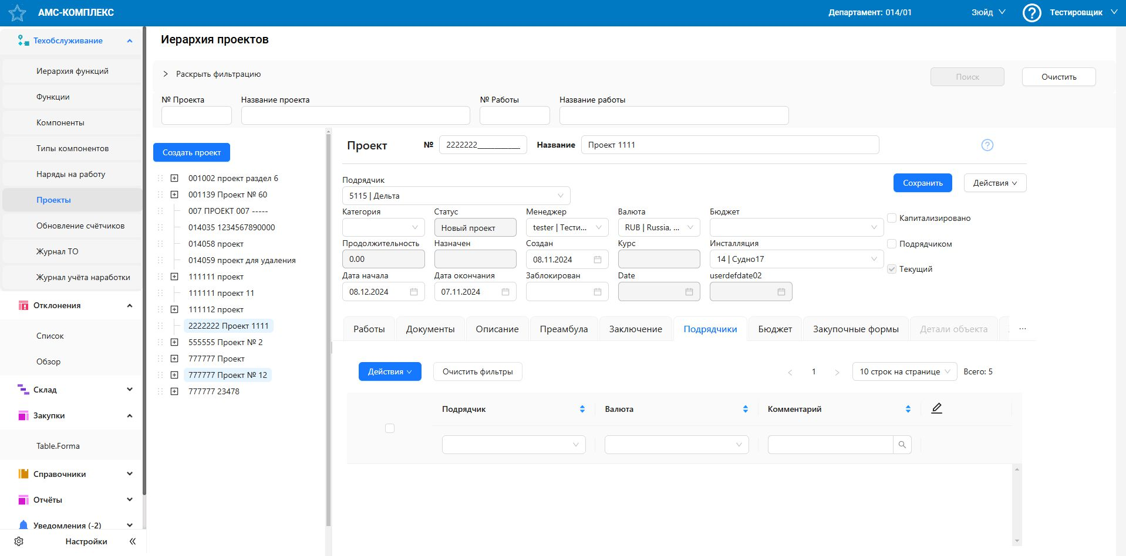
Название модуля |  | "Техобслуживание"
Описание |  | Тестирование функциональности раздела "Проекты"
Требования |  | отстуствуют
Статус |  | В процессе создания

№ | Приоритет | Проверка | Предполагаемые сценарии тестирования
Тестирование возможных действий в иерархии проектов
1 | высокий | Создание проекта
 |  |  | валидными данными (номер, название, сроки...)
 |  |  | невалидными :
 |  |  | - пустые обязательные поля
 |  |  | - недопустимый формат дат
 |  |  | - дублирование номера проекта
 |  |  | - граничные значения длины названия проекта
2 | высокий | Редактирование проекта
 |  |  | возможность изменения номера и названия проекта
 |  |  | возможность изменения данных (статус, сроки, ...)
 |  |  | сохранение внесенных изменений
3 | высокий | Удаление проекта
 |  |  | появление предупреждения перед удалением
 |  |  | исчезнование проекта в иерархии проектов
4 | высокий | Фильтрация и поиск
 |  |  | частичный поиск:
 |  |  | - по номеру проекта (точный и частичный номер)
 |  |  | - по названию проекта (влияние регистра, частичное совпадение)
 |  |  | - по номеру работы (точный и частичный номер)
 |  |  | - по названию работы (влияние регистра, частичное совпадение)
 |  |  | применение возможных фильтров
 |  |  | очистка установленных фильтров
 |  |  | пагинация результатов
5 | средний | Изменение места проекта в иерархии ("перетаскивание проекта")
 |  |  | перемещение проекта внутри уровня иерархии выше / ниже
 |  |  | перемещение проекта на уровень выше / ниже в иерархии

6 | средний | Добавление субпроекта внутри родительского проекта
 |  |  | через ПКМ
 |  |  | через "плюсик"
Тестирование подраздела "Подрядчики"
7 | высокий | Отображение списка подрядчиков в проекте
 |  |  | сортировка по наименованию, валюте, комментарию
 |  |  | пагинация списка
 |  |  | переключение страниц списка
8 | высокий | Действия со списком
 |  |  | выбор одного/нескольких подрядчиков
 |  |  | добавление нового подрядчика в проект
 |  |  | удаление подрядчика(ов) из проекта
9 | средний | Редактирование данных подрядчика
 |  |  | наименование
 |  |  | валюта
 |  |  | комментарий
10 | низкий | Фильтрация и поиск
 |  |  | поиск по нименованиию (регистр, частичное совпадение)
 |  |  | применение возможных фильтров
 |  |  | очистка фильтров
Тестирование остальных подразделов аналогичным образом (Работы, Документы, Описание,…)
 |  | …
 |  | …
 |  | …

